5Столбы Крепёж Ворота Калитки
Столбы Лаги
НАИМЕНОВАНИЕ, размеры |  |  |  | Цена, руб/шт

Столб ОЦИНК Ø40х1,5 h=2,2 м, заглушка, крепление |  |  |  | 450 | шт
Столб ОЦИНК Ø40х1,5 h=2,5 м, заглушка, крепление |  |  |  | 500 | шт
Столб ОЦИНК Ø40х1,5 h=2,75 м, заглушка, крепление |  |  |  | 550 | шт
Оцинкованный |  | Столб 40х40 h-2,5 м с заглушкой | Оцинкованный | 570 | шт
 |  |  | ОЦ + ПОРОШК.ОКРАСКА ЗЕЛЁНЫЙ | 1050 | шт
 |  |  | ОЦ + ПОРОШК.ОКРАСКА КОРИЧНЕВЫЙ, СЕРЫЙ | 1100 | шт
 |  | Столб 60х40 h-2,7 м с заглушкой | Оцинкованный | 900 | шт
 |  |  | ОЦ + ПОРОШК.ОКРАСКА ЗЕЛЁНЫЙ | 1500 | шт
 |  |  | ОЦ + ПОРОШК.ОКРАСКА КОРИЧНЕВЫЙ, СЕРЫЙ | 1575 | шт
 |  | Перемычка 40х20 | Н - 2,5м. ОЦ / ОЦ + ПОРОШК. ОКР. | 300 | шт
Крепёж |  |  |  |  | шт
 | Кронштейн 40*40 наружн./внутр. ЦИНК / ПОРОШОК |  |  | 100 / 150 | шт
 | Кронштейн 50*40 наружн./внутр. ЦИНК / ПОРОШОК |  |  | 100 / 150 | шт
 | Кронштейн 60*40 наружн./внутр. ЦИНК / ПОРОШОК |  |  | 100 / 150 | шт
 | ТРОС для растяжки М2 мм, (200м.п.) |  |  | 1440 | шт
 | ТРОС для растяжки М3 мм, (200м.п.) |  |  | 2160 | шт
 | ТРОС для растяжки в оплётке ПВХ М1/2 мм, (250м.п.) |  |  | 1620 | шт
 | ТРОС для растяжки в оплётке ПВХ М2/3 мм, (200м.п.) |  |  | 1740 | шт
 | Краб-система Т-образный ОЦ 20*20*20 (полка 20) |  |  | 78 | шт
 | Краб-система Г-образный ОЦ 20*20 (полка 20) |  |  | 72 | шт
 | Краб-система Х-образный ОЦ 20*20*20*20 (полка 20) |  |  | 96 | шт
 | Краб-система XYZ-образный ОЦ 20*20*20 (полка 20) |  |  | 120 | шт
 | Краб-Угол на 4 стороны 20х20х20х20 (полка 20) |  |  | 180 | шт
 | Краб-система Т-образный ОЦ 40*40*40 (полка 40) |  |  | 198 | шт
 | Краб-система Х-образный ОЦ 40*40*40*40 (полка 40) |  |  | 240 | шт
 | Краб-система Т-образный ОЦ 40*20*40 (полка 20и40) |  |  | 108 | шт
 | Краб-система Х-образный ОЦ 20*40*20*40 (полка 20и40) |  |  | 180 | шт
 | Скоба U-образная 3мм (Зелёная) |  |  | 30 | шт
 | Саморез кров. 4,8*29 сверло ОКРАШ (синий, зел, вишня, шоколад, серый) |  |  | 4.00 | шт
 | Саморез кров. 4,8*51 сверло ОКРАШ (синий, зел, вишня, шоколад, серый) |  |  | 4.50 | шт
 | Саморез кров. 5,5*19 сверло ОКРАШ (синий, зел, вишня, шоколад, серый) |  |  | 5.00 | шт
 | Скоба малая 40*30 ОКРАШ для секций |  |  | 60 | шт
 | Скоба малая 40*30 ОЦ для секций |  |  | 50 | шт
Ворота, калитки, автоматика |  |  |  |  | шт
НАИМЕНОВАНИЕ, размеры |  |  |  | Цена | шт
 |  |  |  |  | шт
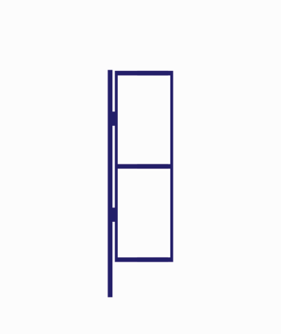 | Ворота 3,0х1,4 со столбами 50*50-2,7м (ОЦ-рабица) окраш. ЭКОНОМ |  |  | 11500 | шт
 | Калитка 0,8х1,4 со столбом 50*50-2,4м (ОЦ-рабица) окраш. ЭКОНОМ |  |  | 5000 | шт
 | Калитка 0,8х1,4(2)м 2 столба 50*50-3,0м (ОЦ-рабица) окраш. ЭКОНОМ |  |  | 7400 | шт
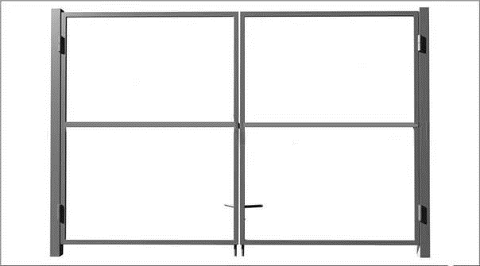 | Ворота-каркас 3,4х1,5 со столбами, 50*50-2,7м окраш. ЭКОНОМ |  |  | 10800 | шт
 | Калитка-каркас 0,8х1,5 со столбом 50*50-2,4м окраш. ЭКОНОМ |  |  | 4500 | шт
 | Калитка-каркас 0,8х1,5(2)м 2 столба 50*50-3,0м окраш. ЭКОНОМ |  |  | 6750 | шт
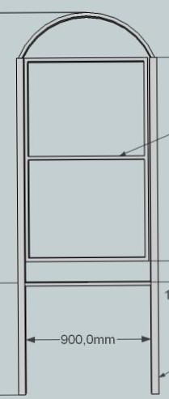 | Ворота 3D 3,3х1,5 со столбами 50*50-2,7м окраш. ЭКОНОМ |  |  | 13650 | шт
 | Калитка 3D 0,85х1,5 со столбом 50*50-2,4м окраш. ЭКОНОМ |  |  | 6100 | шт
 | Калитка 3D 0,85х1,5(2)м 2 столба 50*50-3,0м окраш. ЭКОНОМ |  |  | 7800 | шт
 | Ворота 3D ОЦ 3,2х1,5 (рамка ОЦ40*40; столбы ОЦ60*60*-3,0м; секции 3мм; проушины под навесной замок; 2 задвижки) ПРЕМИУМ Молотковая эмаль |  |  | 31300 | шт
 | Калитка 3D ОЦ 0,9х1,5 (рамка ОЦ40*40; столбы ОЦ60*40-2,7м; секции 3мм; врезной замок) ПРЕМИУМ Молотковая эмаль |  |  | 13500 | шт
 |  | Готовый комплект откатных ворот VSK V-6 до 400кг: Покрыты грунт-эмалью 3в1 по ржавчине Рамка балка ролики ловители опоры и т.д. |  | 45000 | компл
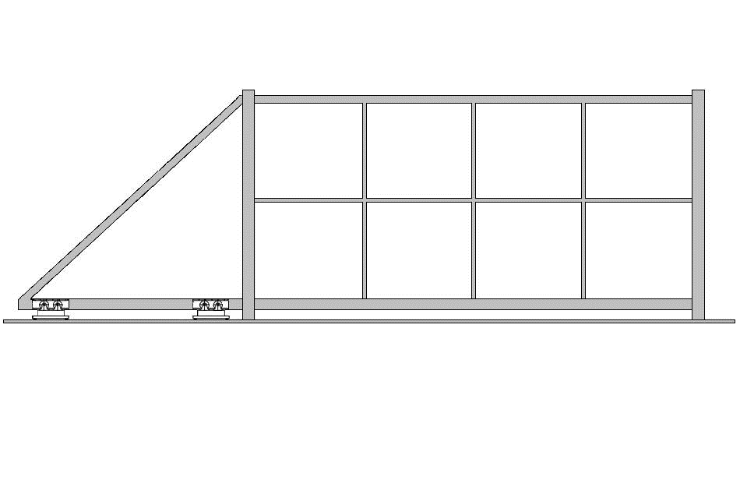 |  | Каркас для сварки откатных ворот VSK TR6 из Т-профиля 2 мм, треугольник,6 метров. Каркас не собран. Не включает направляющую. Без покраски. Состав комплекта: Т-профиль 62x82x2 мм L=4160 мм - 2 шт.; Т-профиль 62x82x2 мм L=1840 мм - 2 шт.; Проф.труба 60х40: 1800 мм - 1 шт, 1840 мм - 1 шт, 2540 мм - 1 шт, 1230 мм - 1 шт.; Проф.труба 40х20: 1670 мм - 3 шт, 990 мм - 4 шт |  | 16000 | компл
 |  | Комплект для откатных ворот VSK V-6 до 400кг: Направляющая 70х60х3,5 L=6000мм - 1шт., опора роликовая V - 2 шт., концевой ролик для балки V - 1шт., нижний ловитель V - 1шт., верхний ловитель V - 1шт., кронштейн от бокового качения с нейлоновыми роликами NEW - 1шт., торцевая крышка NEW - 1шт |  | 12500 | компл
 |  | Подставка ргулируемая роликовой опоры 70*60*3,5 (необходимо 2шт) |  | 2000 | компл
 |  | Профиль для ворот VSK, Т-образный, 62х82х2,0 (6050мм) |  | 3600 | шт
 |  | Рейка зубчатая 8*30*1000 |  | 750 | шт
 |  | Комплект привода VSK VS600AC с механическими концевыми выключателями, для откатных ворот до 600кг. Состав комплекта: Привод VS600AC 220В со встроенными блоком управления и радиоприемником - 1 шт.; Пульт управления V-04, 4-х канальный - 2 шт |  | 18000 | шт

